Feuille de pré-enregistrement
FORMULAIRE DE PRÉ-ENREGISTREMENT |  |  |  | 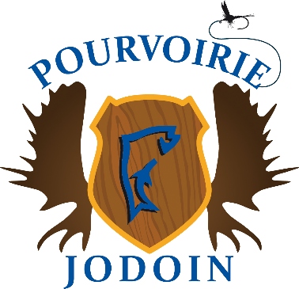
 | Courriel/email: info@pourvoiriejodoin.com |  | Numéro téléphone/Phone number: 819 585-2063

 | Chef de groupe: | _______________________ | No. du chalet: | ________________________
 | Group leader: |  | Cabin #:

 | Date d'arrivée: | ______________________
 | Arrival date:

 | NOM ET PRÉNOM | ADRESSE COMPLÈTE | NO. DE PERMIS (CHASSE/PÊCHE) | NO. DE PLAQUE DE VÉHICULE
 | FULL NAME | FULL ADDRESS | LICENSE NUMBER (HUNTING/FISHING) | CAR LICENSE PLATE #
01
02
03
04
05
06
07
08
09
10
11
12
13
14
15

